المرافق الصحية
المرافق الصحية الدائمة والموسمية خلال موسم حج 1440هـ (2019م). |  |  |  | 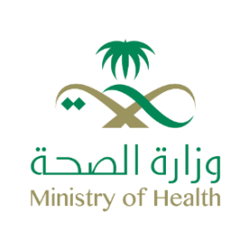
Permanent and Seasonal Health Facilities in Hajj Season, 1440H (2019G).
جدول 5-2 |  |  |  |  | Table 5-2
البيان | مكة المكرمة | المشاعر المقدسة Sacred places |  | المدينة المنورة | المجموع
Data | Makkah | منى Mena | عرفات ومزدلفة Arafat & Muzdalefah | Medinah | Total
مستشفيات دائمة | 10 | 0 | 0 | 11 | 21
Permanent hospitals
مستشفيات موسمية | 0 | 4 | 4 | 0 | 8
Seasonal hospitals
أسرة مستشفيات | 2685 | 584 | 766 | 1820 | 5855
Hospital beds
مراكز صحية دائمة | 28 | 0 | 0 | 5 | 33
Permanent HCs
مراكز صحية موسمية | 7 | 47 | 46 | 7 | 107
Seasonal HCs

الإدارة العامة للإحصاء والمعلومات 2019\1440ه

العاملون بوزارة الصحة
العاملون بوزارة الصحة والمخصصون للعمل خلال موسم حج 1440هـ (2019م). |  |  |  |  |  | 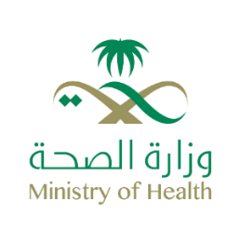
MOH Manpower Devoted to Hajj season ,1440H (2019G).
جدول 5-3 |  |  |  |  |  |  | Table 5-3
تصنيف الوظيفة | سعودي Saudi |  |  | غير سعودي Non Saudi |  |  | الإجمالي
Job Category | ذكر Male | أنثى Female | الإجمالي Total | ذكر Male | أنثى Female | الإجمالي Total | Total
طبيب استشاري | 276 | 95 | 371 | 439 | 87 | 526 | 897
Consultant Physician
طبيب نائب | 370 | 105 | 475 | 693 | 131 | 824 | 1299
Registrar Physician
طبيب عام | 771 | 281 | 1052 | 1296 | 482 | 1778 | 2830
G.P.
صيدلي | 1108 | 177 | 1285 | 9 | 40 | 49 | 1334
Pharmacist
ممرض | 2762 | 2688 | 5450 | 386 | 2978 | 3364 | 8814
Nurse
فئات طبية مساعدة | 4800 | 1458 | 6258 | 374 | 499 | 873 | 7131
Allied Health Personnel
إداري | 5119 | 591 | 5710 | 72 | 73 | 145 | 5855
Administrative Personnel
مهندس | 160 | 0 | 160 | 3 | 0 | 3 | 163
Engineer
عامل / سائق | 1302 | 188 | 1490 | 49 | 63 | 112 | 1602
Worker / Driver
الإجمالي | 16668 | 5583 | 22251 | 3321 | 4353 | 7674 | 29925
Total

الإدارة العامة للإحصاء والمعلومات 2019\1440ه

انشطة المراقبة بمنافذ الدخول
أنشطة مراكز المراقبة الصحية الوقائية بمنافذ الدخول خلال موسم حج 1440هـ (2019م). |  |  |  | 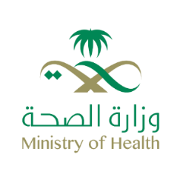
Activities of Control Health Centers at Entry Points ( Preventive Care ), 1440H (2019G).
جدول 5-4 |  |  |  | Table 5-4
محاجر صحية |  | عدد الحجاج المسجلين | العلاج الوقائي | *تحصينات شلل الأطفال
Health quarantines |  | Number of Registered Pilgrims | Prophylactic | *Poliomyelitis vaccine
المطارات | Airports | 1,574,913 | 347,268 | 314,100
الموانئ البحرية | Seaports | 21,356 | 21,346 | 0
المنافذ البرية | Landports | 93,758 | 46,205 | 25,377
المجموع | Total | 1,690,027 | 414,819 | 339,477
*يعطى لجميع االقادمين من الدول المعلنة موبوءة |  |  |  | *Given to all arrivalls coming from endemic areas

الإدارة العامة للإحصاء والمعلومات 2019\1440ه

زيارات الخارجية بالمستشفيات
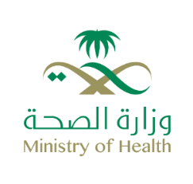 زيارات الحجاج للعيادات الخارجية بالمستشفيات في الأعوام الخمسة الأخيرة
Hajj Visits to Hospital OPDs in the Last Five Years
جدول 5-7 |  |  |  |  |  | Table 5-7
المنطقة | 1436H (2015G) | 1437H (2016G) | 1438H (2017G) | 1439H (2018G) | 1440H (2019G) | Region
العاصمة المقدسة | 23336 | 14328 | 25808 | 33262 | 1319 | Makkah
المدينة المنورة | 31700 | 13236 | 23710 | 12745 | 9843 | Madinah
منى | 38950 | 44244 | 40311 | 37097 | 36960 | Mena
عرفات ومزدلفة | 12168 | 7841 | 8504 | 7842 | 6404 | Arafat and Mozdalifah
الإجمالي | 106154 | 79649 | 98333 | 90946 | 54526 | Total
من بداية شهر ذي القعدة حتى نهاية شهر ذي الحجة
الإدارة العامة للإحصاء والمعلومات 2019\1440ه

